상품제안서
까렌다쉬849형광메탈만년필 | 상품코드: F08333

 |  |  |  |  |  | 02-412-0044 | www.easy1.co.kr
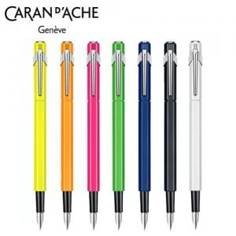

【상세/제작정보】

【인쇄/포장옵션】 | 레이저 / 포장지포장

【공급단가】 | 수량 | 50~ | 300~ | 1,000~ | 2,000~
*VAT별도 | 단가 | 57,380원 | 55,250원 | 53,130원 | 51,000원

【상품 URL】 | http://www.easy1.co.kr/src/goods_detail.php?gdno=8333

